16
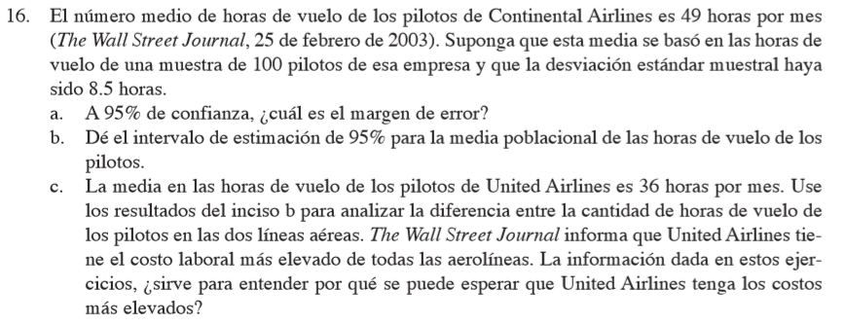

x barra: | 49
s: | 8.5
n: | 100

a)
Nivel de confianza: | 0.95
alpha: | 0.05
alpha/2: | 0.025
t sub alpha medios: | 1.9842169516
Margen de error: | 1.6865844088
b)
Intervalo de estimación: | 47.313415591 | a | 50.686584409
c)
x barra: | 36
Intervalo de estimación: | 34.313415591 | a | 37.686584409

17
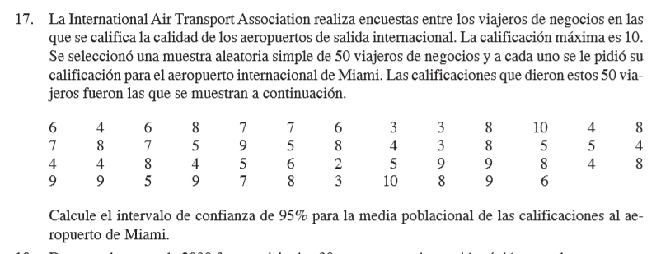

Rating
6 | x barra: | 6.34
4 | n: | 50
6 | s: | 2.16285903
8
7 | Nivel de confianza: | 0.95
7 | alpha: | 0.05
6 | alpha/2: | 0.025
3 | t sub alpha/2: | 2.0095752371
3
8 | Margen de error: | 0.61467773521
10 | Intervalo: | 5.7253222648 | a | 6.9546777352
4
8
7
8
7
5
9
5
8
4
3
8
5
5
4
4
4
8
4
5
6
2
5
9
9
8
4
8
9
9
5
9
7
8
3
10
8
9
6

18
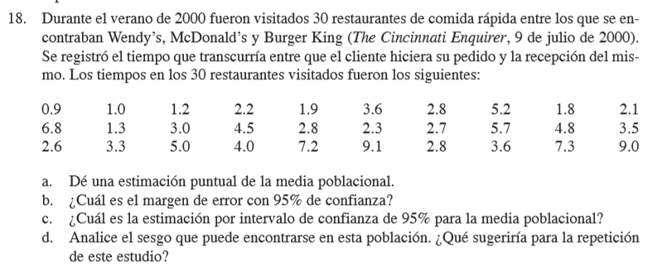

Tiempos Visitados
0.9 | a)
1 | x barra: | 3.8
1.2 | s: | 2.2572488595
2.2 | n: | 30
1.9
3.6 | b)
2.8 | Nivel de confianza: | 0.95
5.2 | alpha: | 0.05
1.8 | alpha/2: | 0.025
2.1 | t sub alpha/2: | 2.0452296421
6.8 | Margen de error: | 0.84287057633
1.3
3 | c)
4.5 | Intervalo: | 2.9571294237 | a | 4.6428705763
2.8
2.3 | d)
2.7 | Se recomienda tener n=30 por lo menos para minimizar el error estándar y el margen de error.
5.7
4.8
3.5
2.6
3.3
5
4
7.2
9.1
2.8
3.6
7.3
9

20
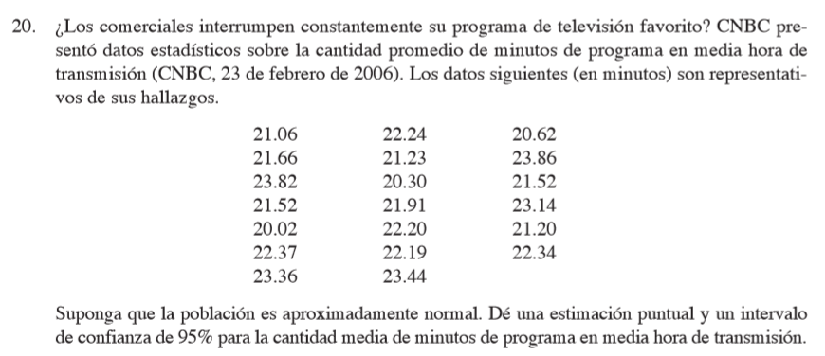

Datos
21.06 | 22.24 | 20.62
21.66 | 21.23 | 23.86
23.82 | 20.30 | 21.52
21.52 | 21.91 | 23.14
20.02 | 22.20 | 21.20
22.37 | 22.19 | 22.34
23.36 | 23.44 |  | 19
Promedio de la muestra: |  | 22.00
x barra: | 22.00
s: | 1.1191350043
Nivel de confianza: | 0.95

alpha: | 0.05
alpha/2: | 0.025
t sub alpha/2: | 2.1009220402
margen de error: | 0.53940580569
Intervalo: | 21.460594194 | a | 22.539405806

21
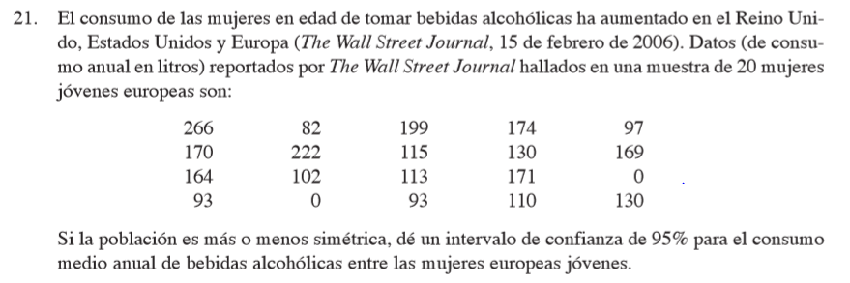

Annual Consumption (in liters)
266 | 82 | 199 | 174 | 97
170 | 222 | 115 | 130 | 169
164 | 102 | 113 | 171 | 0
93 | 0 | 93 | 110 | 130

n: | 20
x barra: | 130
s: | 65.391130897
Nivel de confianza: | 0.95
alpha: | 0.05
alpha/2: | 0.025
t sub alpha/2: | 2.0930240544
margen de error: | 30.603991312
Intervalo: | 99.396008688 | a | 160.60399131

22
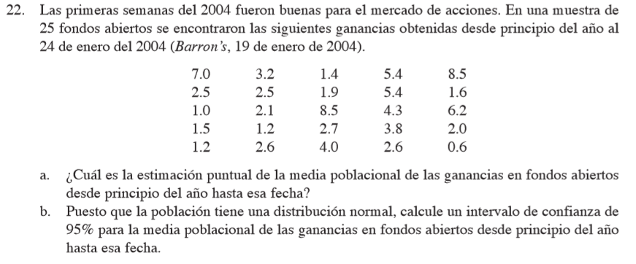

7 | 3.2 | 1.4 | 5.4 | 8.5
2.5 | 2.5 | 1.9 | 5.4 | 1.6
1 | 2.1 | 8.5 | 4.3 | 6.2
1.5 | 1.2 | 2.7 | 3.8 | 2
1.2 | 2.6 | 4 | 2.6 | 0.6 | 25

a) | x barra: | 3.348
b)
Nivel de confianza: | 0.95
s: | 2.2871233752
alpha: | 0.05
alpha/2: | 0.025
t sub alpha/2: | 2.0638985616
Margen de error: | 0.94407812886
Intervalo: | 2.4039218711 | a | 4.2920781289

